Oppskrift
Chilaquiles - meksikansk frokostChilaquiles - meksikansk frokost
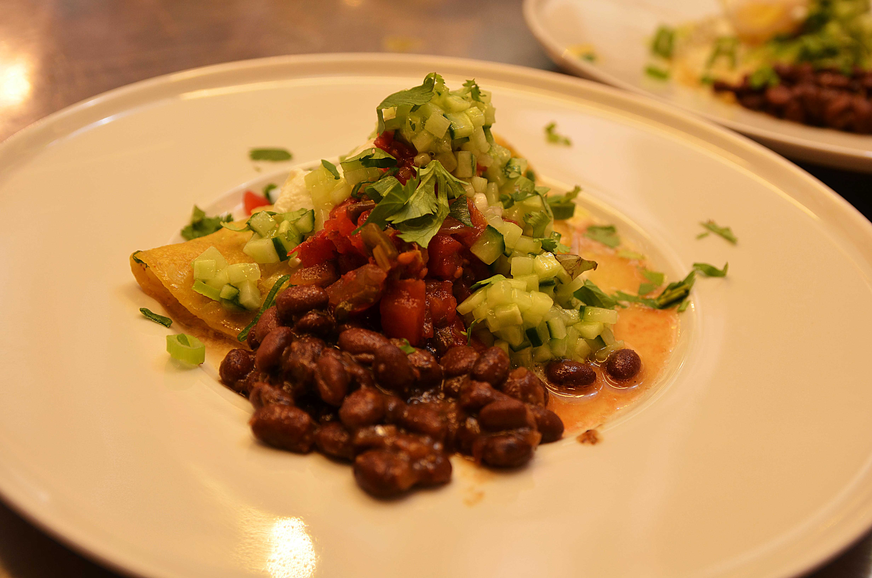

Svarte bønner, 1/3 av løken, halvparten av hvitløken og spisskummin has i kaserolle og småkokes i 25 minutter. Ha rikelig med olje i en panne, tilsett 2/3 av løken, halvparten av hvitløken og svisj noen minutter Ha i 2 stk maistortilla pr porsjon. Stek på en side, dryss Chevre (alternativt fetaost eller annen hvit geitost) på halve tortillaen. La steke litt, brett over og vend. Hell over Salsa Verde, fløte og halvparten av den revne manchego/parmesanosten. Rør om og varm opp. Hell over Tabasco Chipotle. Skjær opp Tomatillos i skiver Legg opp på tallerken: Maistortilla (hell over litt av sausen også), posjert eller stekt egg, tomatillos i skiver, Salsa Fresca og bønnemiksen, strø over resten av manchego/parmesanosten. Pyntes med lime og hakket vårløk og gjerne litt frisk koriander Svarte bønner, 1/3 av løken, halvparten av hvitløken og spisskummin has i kaserolle og småkokes i 25 minutter. Ha rikelig med olje i en panne, tilsett 2/3 av løken, halvparten av hvitløken og svisj noen minutter Ha i 2 stk maistortilla pr porsjon. Stek på en side, dryss Chevre (alternativt fetaost eller annen hvit geitost) på halve tortillaen. La steke litt, brett over og vend. Hell over Salsa Verde, fløte og halvparten av den revne manchego/parmesanosten. Rør om og varm opp. Hell over Tabasco Chipotle. Skjær opp Tomatillos i skiver Legg opp på tallerken: Maistortilla (hell over litt av sausen også), posjert eller stekt egg, tomatillos i skiver, Salsa Fresca og bønnemiksen, strø over resten av manchego/parmesanosten. Pyntes med lime og hakket vårløk og gjerne litt frisk koriander
Number of servingsNumber of servings | 1
EPDEPD | ProductProduct | Per servingPer serving |  | TotalTotal |  | QtyPerPackQtyPerPack | PackSizePackSize | PackUnitPackUnit | PackagingPackaging | ItemsItems
590836590836 | Olivenolje Olivenolje | 0.03 | ll | 0 | ll | 4 | 5 | ll | 4x5l4x5l | 0
 | Løk, hakket Løk, hakket | 0.03 | kgkg | 0 | kgkg |  |  |  |  | 0
 | Hvitløk, hakket Hvitløk, hakket | 4 | gg | 0 | gg |  |  |  |  | 0
 | Chevre, annen geitost eller fetaost Chevre, annen geitost eller fetaost | 0.025 | kgkg | 0 | kgkg |  |  |  |  | 0
 | Fløte Fløte | 0.03 | ll | 0 | ll |  |  |  |  | 0
 | Manchego eller parmesan, revet Manchego eller parmesan, revet | 0.025 | kgkg | 0 | kgkg |  |  |  |  | 0
24293142429314 | TABASCO® Chipotle Sauce TABASCO® Chipotle Sauce | 0.01 | ll | 0 | ll | 2 | 1.89 | ll | 2x1.89l2x1.89l | 0
 | Egg, porsjert eller stekt Egg, porsjert eller stekt | 1 | stkstk | 0 | stkstk |  |  |  |  | 0
44687244468724 | Salsa Fresca Salsa Fresca | 0.025 | kgkg | 0 | kgkg | 6 | 2.8 | kgkg | 6x2.8kg6x2.8kg | 0
 | Spisskummin Spisskummin | 0.2 | gg | 0 | gg |  |  |  |  | 0
 | Vårløk, hakket Vårløk, hakket | 0.01 | kgkg | 0 | kgkg |  |  |  |  | 0
 | Lime, båter Lime, båter | 0.01 | kgkg | 0 | kgkg |  |  |  |  | 0

 | * Allergens* Allergens

